상품제안서
쉐이크 690ml | 상품코드: F30281

 |  |  |  |  |  |  | 02-412-0044 | www.easy1.co.kr
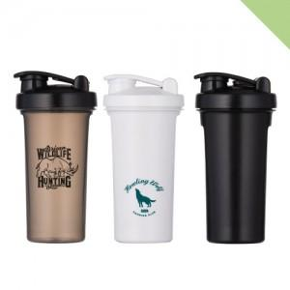

【상세/제작정보】 | 양면인쇄 가능하나 동판비 30,000원[부가세 별도] 및 개당 300원[부가세 별도] 로 발생

【인쇄/포장옵션】 | 실크 / 포장지포장

【공급단가】 | 수량 | 100~ | 300~ | 500~ | 1,000~ | 3,000~
*VAT별도 | 단가 | 3,510원 | 3,380원 | 3,250원 | 3,120원 | 3,040원

【상품 URL】 | http://www.easy1.co.kr/src/goods_detail.php?gdno=30281

